1772022
1. Question: ทำไมต้องเลือกไฟล์อย่างน้อย 1 ไฟล์ เพราะบางทีบริษัทไม่มีโลโก้ หรือไม่อยากใส่โลโก้ก็เป็นไปได้
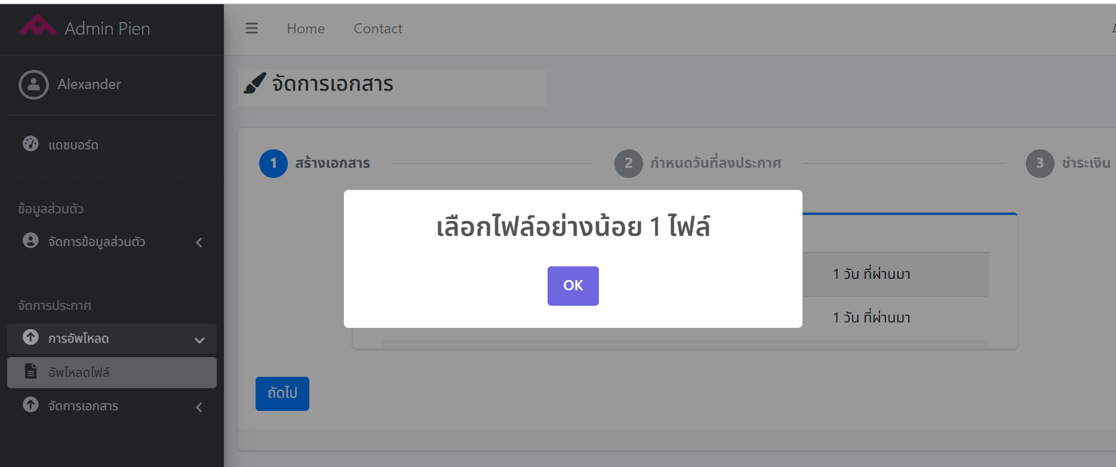

2. คำพูดยังกำกวม ไม่สื่อว่าต้องการให้ทำอะไร หรือต้องมีตัว i เวลาเม้าไป over ก็เป็น information ขึ้นมา
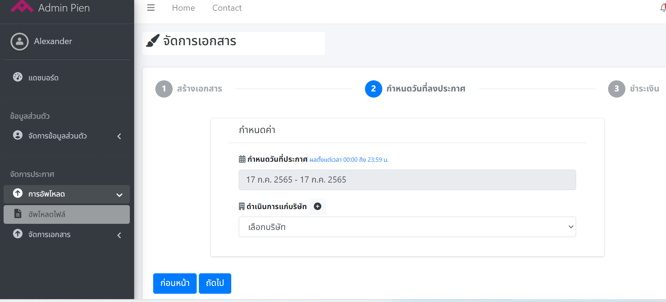

มันจะงงกับเมนู "จัดการเอกสาร" หรือไม่

"มีผล" หรือแจ้งไปเลยว่าลง "ประกาศลงหนังสือพิมพ์ ตั้งแต่เวลา"

ถ้าเลือกแบบ Duration ตอนที่เลือก Calendar 2 วันมันเป็นดำให้เห็น แต่พอเลือกมากกว่า 2 มันกลายเป็นสีฟ้าอ่อนนมาก,
และวันที่ให้เลือกต้อง > sysdate x วัน

"ลงประกาศให้นามบริษัท"

3. หน้าจัดการเอกสาร
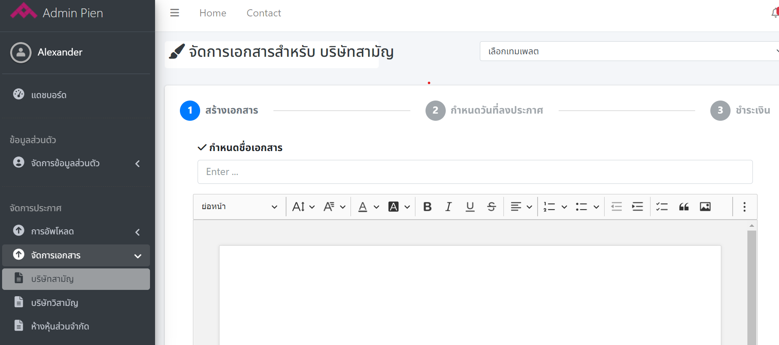
เวลาเรา active object ไหนมันเป็นกรอบสีฟ้า หรือสีเขียวบางๆ เอาสีแดงสีเดียวได้ไหม

ปุ่ม Test คือ ปุ่ม Preview ไหมหรือปุ่มอะไร กดไม่ทัน จะกดปุ่มถัดไปแล้วมันเด้งไปหน้าก่อนหน้านี้ พอจะทำใหม่มันกดถัดไปไม่ได้
แล้วที่พิมพ์ประกาศไปหายหมด TT

